信用交易
融资融券市场交易数据统计(2023-11-28)

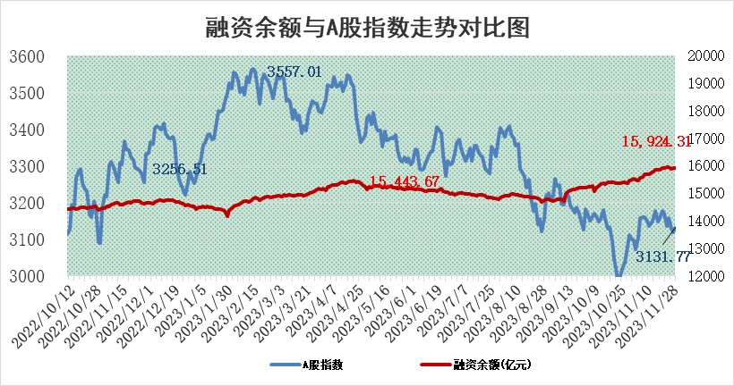
标的证券 | 融资融券余额（亿元） | 融资余额（亿元） | 融券余额（亿元） | 融资买入额（亿元） | 融资融券规模变化（亿元） | 融资余额增幅(‰) | 融券余额增幅(%)
统计数据 | 16,727.28 | 15,924.31 | 794.03 | 572.64 | 5.61 | 0.24 | 0.15

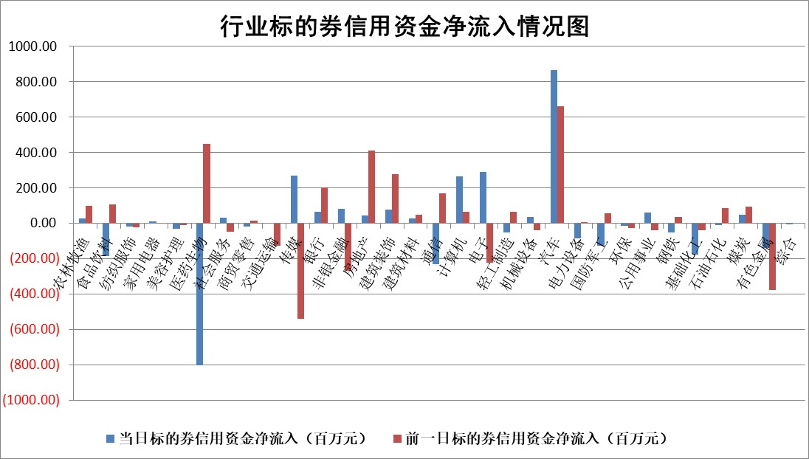

 |  |  |  |  |  |  |  | 2

标的基金代码 | 标的基金简称 | 融资余额/市值(%) | 融资余额增幅(%) | 融资买入额/成交金额(%) | （融资余额净增额-融券余额净增额）/市值(‱) | 融券余额降幅(%) | ABS[（融资余额净增额-融券余额净增额）/市值净增额-1](%)
159902 | 华夏中小板ETF | 0.00 | 0.00 | 0.00 | 0.00 | 0.00 | 100.00
159915 | 易方达创业板ETF | 3.38 | -0.35 | 937.28 | 2.28 | 40.11 | 96.41
159919 | 嘉实沪深300ETF | 3.37 | 1.57 | 17.48 | 4.60 | -17.17 | 72.01
159920 | 华夏恒生ETF | 65.63 | -0.01 | 11.11 | -0.46 | 0.58 | 99.20
159922 | 嘉实中证500ETF | 1.09 | 0.05 | 5.29 | 0.09 | 0.01 | 99.78
159925 | 南方沪深300ETF | 0.17 | -7.89 | 3.08 | -1.46 | 0.00 | 108.61
159928 | 消费ETF | 1.06 | -0.37 | 1.42 | -0.40 | -0.09 | 98.83
159934 | 易方达黄金ETF | 239.82 | 0.00 | 20.74 | 0.26 | 0.00 | 99.22
159939 | 全指信息技术ETF | 0.81 | 1.71 | 24.61 | 6.23 | 47.49 | 66.52
159940 | 全指金融地产ETF | 0.11 | 1.58 | 0.01 | 0.17 | 0.00 | 100.51
159995 | 半导体芯片ETF | 2.72 | 0.44 | 97.23 | 1.46 | 1.48 | 107.11
159997 | 天弘中证电子ETF | 1.96 | -0.14 | 1.76 | -0.27 | 0.00 | 100.00
159998 | 天弘中证计算机主题ETF | 0.58 | -4.94 | 0.00 | -12.55 | -41.19 | 202.51
510050 | 华夏上证50ETF | 8.67 | 0.17 | 134.40 | 2.23 | 14.25 | 98.12
510180 | 华安上证180ETF | 0.52 | -0.17 | 1.12 | -0.09 | 0.00 | 100.00
510880 | 华泰柏瑞红利ETF | 0.37 | 9.41 | 5.11 | 3.26 | 1.50 | 510.58
510900 | 易方达恒生H股ETF | 81.09 | 0.12 | 6.70 | 9.35 | 0.00 | 114.07
511010 | 5年期国债ETF | 14.88 | 23.37 | 6.20 | 281.88 | 0.00 | 31119.71
511380 | 可转债及可交换债券ETF | 5.48 | -28.27 | 21.91 | -215.89 | 0.00 | 3052.67
512000 | 全指证券ETF | 8.03 | 1.26 | 24.74 | 10.54 | 1.55 | 18.76
512010 | 沪深300医药卫生ETF | 4.98 | -1.22 | 171.76 | -6.03 | 0.51 | 107.03
512070 | 沪深300非银ETF | 2.33 | 1.55 | 430.66 | 3.91 | 6.37 | 60.39
512400 | 南方中证申万有色金属ETF | 2.80 | 0.31 | 0.47 | 1.81 | 9.08 | 95.65
512580 | 广发中证环保产业ETF | 1.67 | 0.15 | 0.32 | 0.23 | -0.31 | 99.67
512660 | 国泰中证军工ETF | 3.23 | -1.27 | 10.94 | -4.57 | -1.89 | 113.27
512800 | 华宝中证银行ETF | 14.52 | 1.56 | 6.11 | 21.90 | -2.36 | 117.07
512980 | 广发中证传媒ETF | 0.95 | -0.33 | 70.27 | -0.06 | 1.54 | 100.18
515030 | 华夏中证新能源汽车ETF | 2.48 | -5.04 | 33.63 | -13.67 | -1.80 | 122.96
515050 | 华夏中证5G通信主题ETF | 1.29 | 1.02 | 6.64 | 1.13 | -4.62 | 94.89
515070 | 华夏中证人工智能ETF | 2.81 | -0.40 | 4.01 | -1.10 | 0.31 | 96.46
标的股票比较指标 |  | 融资余额/流通A股市值(%) | 融资余额增幅(%) | 融资买入额/成交金额(%) | （融资余额净增额-融券余额净增额）/流通A股市值(‱) | 融券余额降幅(%) | ABS[（融资余额净增额-融券余额净增额）/流通A股市值净增额-1](%)
前十名标的个股 |  | 阳光城 | 三维天地 | 南玻A | 三维天地 | 银河电子 | 华安鑫创
 |  | 搜于特 | 英唐智控 | 光大银行 | 英唐智控 | 丰林集团 | 英杰电气
 |  | 紫鑫药业 | 宁波色母 | 道森股份 | 致远新能 | 江龙船艇 | 格林精密
 |  | 嘉凯城 | 人民网 | 卓越新能 | 金钟股份 | 皇氏集团 | 中远海科
 |  | 宋都股份 | 人福医药 | 浙江龙盛 | 特发服务 | 厦门空港 | 北京君正
 |  | 美好置业 | 中科通达 | 时代出版 | 中科通达 | 宏柏新材 | 西藏药业
 |  | 中天金融 | 智立方 | 重庆路桥 | 英诺激光 | 雪峰科技 | 帝科股份
 |  | 庞大集团 | 美好医疗 | 腾达建设 | 云从科技 | 悦达投资 | 吉比特
 |  | 泽达易盛 | 北京科锐 | 京东方A | 宁波色母 | 金达莱 | 招标股份
 |  | 蓝光发展 | 海昌新材 | 中科通达 | 弘讯科技 | 鼎阳科技 | 纵横股份
后十名标的个股 |  | 步步高 | 汇隆新材 | 中集车辆 | 汇隆新材 | 康欣新材 | 菲沃泰
 |  | 鸿达兴业 | 兴瑞科技 | 步步高 | 亿田智能 | 海新能科 | 岳阳兴长
 |  | 天沃科技 | 深科达 | 鸿达兴业 | 深科达 | 晋西车轴 | 天威视讯
 |  | 金圆股份 | 迪威尔 | 天沃科技 | 南京熊猫 | 节能铁汉 | 中炬高新
 |  | 哈工智能 | 东鹏饮料 | 金圆股份 | 江苏北人 | 航天机电 | 德必集团
 |  | 正邦科技 | 逸豪新材 | 哈工智能 | 中贝通信 | 杭华股份 | 华大九天
 |  | 华铁股份 | 亿田智能 | 正邦科技 | 中超控股 | 杰普特 | 唯捷创芯 | ;
 |  | 中国中期 | 国光电气 | 华铁股份 | 安必平 | 冠城大通 | 神州数码
 |  | 慧辰股份 | 南京熊猫 | 中国中期 | 维康药业 | 维海德 | 视觉中国
 |  | 新华联 | 保变电气 | 慧辰股份 | 博瑞医药 | 永茂泰 | 拓新药业
说明：1.以上普通交易数据和信用交易数据皆以交易日收盘后数据为基准；2.上述标的证券总数据只计算标的证券市场总数据，不包括从标的证券中调出去标的证券数据，所以与交易所公布的总值略有不同； 3.上述行业采用申万一级行业分类；4.以上标的基金和标的个股中比较的6个指标值中：前5个（从左至右）为正向指标，值越大排名越靠前；第6个为逆向指标，值越小，排名越靠前；5.第6个指标中ABS[]表示求绝对值，其主要用于考量信用资金相对净流入对股价相对净变化的贡献程度；6.数据来源：wind，交易所。

 | 证券代码 | 新增融资余额 | 融资买入额 | 融资买入增幅前10
远大智能 | 002689 | 28175353 | 42268582 | 199%
亚太股份 | 002284 | 21555247 | 34242865 | 82%
赛诺医疗 | 688108 | 72122899 | 101076547 | 78%
湖南发展 | 000722 | 66023557 | 137112987 | 75%
柘中股份 | 002346 | 14584119 | 36845980 | 58%
国城矿业 | 000688 | 24683149 | 48240585 | 54%
兆新股份 | 002256 | 1985058 | 4066269 | 52%
凯美特气 | 002549 | 33806472 | 61340055 | 52%
华昌达 | 300278 | 13474542 | 19303225 | 48%
新华联 | 000620 | 27311937 | 39201759 | 43%

 | 证券代码 | 新增融资余额 | 融资买入额 | 融资买入增幅前10
兔宝宝 | 002043 | 73310337 | 89923983 | 334%
捷昌驱动 | 603583 | 26026415 | 31686727 | 262%
湘财股份 | 600095 | 94196837 | 132280449 | 252%
中谷物流 | 603565 | 49103883 | 60098371 | 234%
中青宝 | 300052 | 24215352 | 31377809 | 98%
顾家家居 | 603816 | 138518545 | 188424210 | 78%
喜临门 | 603008 | 31503289 | 48351944 | 77%
财信发展 | 000838 | 10831830 | 17666790 | 74%
苏州银行 | 002966 | 10578096 | 19143736 | 72%
金诚信 | 603979 | 23858538 | 36098133 | 60%

